表紙・改定履歴
Webダイレクト販売
連絡作成バッチ詳細設計書

© 2020 Sasuke Financial Lab Inc.

変 更 記 録
版数 REV. | 作成更新日 | 変 更 内 容 | 担 当
01 | 2020-12-01 | ・初版（メール送信バッチから分離） ・crm関連フォローメールの連絡作成処理を追加（25, 27, 28） | 若林
02 | 2020-12-07 | ・「トピック・連絡作成表」シートを追加 ・「プロセス」シートを最新のメール設計に合わせて更新 | 若林

プロセス
詳細設計 |  |  |  |  |  |  | 大項目 |  |  | 小項目 |  | 詳細

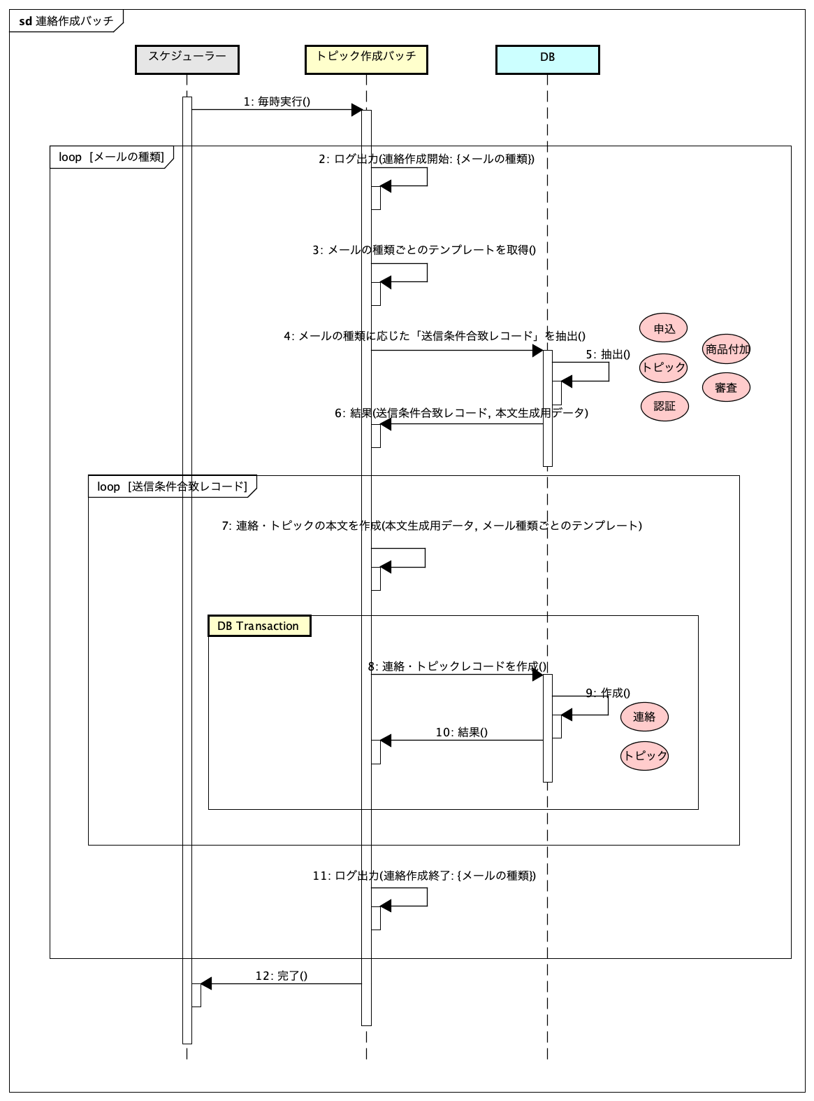
 | シーケンス

 | プロセス詳細
 | １． |  | メール種類ごとにループ
 |  |  | メール種類： |  |  | 20_申込み未完了メール
 |  |  |  |  |  | 21_申込み完了期限超過メール
 |  |  |  |  |  | 22_収納経路未設定・本人確認書類未設定メール
 |  |  |  |  |  | 25_不備未対応メール
 |  |  |  |  |  | 26_査定結果通知メール
 |  |  |  |  |  | 27_条件付き未対応メール
 |  |  |  |  |  | 28_契約未成立メール
 |  |  |  |  |  | 29_アカウント削除事前通知メール
 |  |  |  |  |  | 30_アカウント削除メール

 | ２． |  | 実行ログを出力する
 |  |  | フォーマット：連絡作成開始: {メールの種類}

 | ３． |  | メール種類ごとのテンプレートをロードする
 |  | 戻り値 |  |  |  | テンプレートObject |  |  |  | 備考
 |  | 項目名（和） |  |  |  |  |  | 項目名（英） | 型 | パラメータ |  |  | 説明
 |  | メールタイトル |  |  |  |  |  | mailSubject | String
 |  | メール本文テンプレート |  |  |  |  |  | mailContentTemplate | String
 |  | メッセージBOXタイトル |  |  |  |  |  | messageBoxSubject | String
 |  | メッセージBOX本文テンプレート |  |  |  |  |  | messageBoxContentTemplate | String

 | ４． | 連絡とトピックの作成

 | 4-1. |  | 20_申込み未完了メール、21_申込み完了期限超過メールの連絡・トピックを作成する

 |  | 4-1-1. |  | 送信条件合致レコードを作成
 |  | ※抽出条件は「メール設計書」を参照
 |  | 戻り値 |  |  |  | List<申込DTO, 認証DTO, アカウントDTO> |  |  |  | 備考
 |  | 項目名（和） |  |  |  |  |  | 項目名（英） | 型 | パラメータ |  |  | 説明
 |  | 申込 |  |  |  |  |  | apply | Object |  |  |  | 抽出条件に基づく送信対象レコード
 |  | 認証 |  |  |  |  |  | authentication | Object |  |  |  | 送信対象レコードに紐つくレコード
 |  | アカウント |  |  |  |  |  | account | Object |  |  |  | 送信対象レコードに紐つくレコード

 |  | 4-1-2. |  | List<申込DTO>をループ

 |  | 4-1-3. |  | 本文を生成

 |  | ※本文のプレイスホルダーとテンプレートは「メール設計書」を参照
 |  | 戻り値 |  |  |  | 本文 |  |  |  | 備考
 |  | 項目名（和） |  |  |  |  |  | 項目名（英） | 型 | パラメータ |  |  | 説明
 |  | メール本文 |  |  |  |  |  | mailContent | String | メール本文テンプレート, 本文生成データ
 |  | メッセージBOX本文 |  |  |  |  |  | messageBoxContent | String | メッセージBOX本文テンプレート, 本文生成データ

 |  | 4-1-4. |  | トランザクション開始

 |  | 4-1-5. |  | トピックの作成
 |  | SQL |  |  |  |  |  |  |  |  | VALUES |  |  | 説明
 |  | INSERT INTO |  |  | トピック
 |  |  |  |  | トピックID |  |  |  |  |  | 指定なし |  |  | 自動連番
 |  |  |  |  | トピックカテゴリーコード |  |  |  |  |  | 8: 諸連絡
 |  |  |  |  | トピックステータスコード |  |  |  |  |  | 2: 未対応
 |  |  |  |  | 商品付加ID |  |  |  |  |  | null
 |  |  |  |  | 商品付加バージョン |  |  |  |  |  | null
 |  |  |  |  | アカウントID |  |  |  |  |  | アカウントDTO.ID
 |  |  |  |  | 申込ID |  |  |  |  |  | 申込DTO.ID

 |  | 戻り値 |  |  |  | トピックDTO |  |  |  | 備考
 |  | 項目名（和） |  |  |  |  |  | 項目名（英） | 型 | パラメータ |  |  | 説明
 |  | トピック |  |  |  |  |  | topic | Object

 |  | 4-1-6. |  | 連絡の作成
 |  | SQL |  |  |  |  |  |  |  |  | VALUES |  |  | 説明
 |  | INSERT INTO |  |  | 連絡
 |  |  |  |  | 連絡ID |  |  |  |  |  | 指定なし |  |  | 自動連番
 |  |  |  |  | 連絡対象コード |  |  |  |  |  | 3 |  |  | メール・メッセージ両方
 |  |  |  |  | メールタイトル |  |  |  |  |  | メールタイトル
 |  |  |  |  | メール本文 |  |  |  |  |  | メール本文
 |  |  |  |  | メッセージBoxタイトル |  |  |  |  |  | メッセージBOXタイトル
 |  |  |  |  | メッセージBox本文 |  |  |  |  |  | メッセージBOX本文
 |  |  |  |  | 作成日時 |  |  |  |  |  | 現在日時
 |  |  |  |  | 掲載日時 |  |  |  |  |  | 現在日時 |  |  | 掲載フラグがtrueになった日時
 |  |  |  |  | 掲載フラグ |  |  |  |  |  | TRUE |  |  | CRMでfalse->trueにするフローもあるが、バッチでは基本的にtrue
 |  |  |  |  | メール送信可能開始時間 |  |  |  |  |  | 9:00:00
 |  |  |  |  | メール送信可能終了時間 |  |  |  |  |  | 18:00:00
 |  |  |  |  | メールアドレス |  |  |  |  |  | 認証DTO.メールアドレス
 |  |  |  |  | 送信ステータスコード |  |  |  |  |  | 1 |  |  | 未送信
 |  |  |  |  | 送信業務コード |  |  |  |  |  | 20: 申込み未完了メール or 21: 申込み完了期限超過メール
 |  |  |  |  | トピックID |  |  |  |  |  | トピックDTO.ID

 |  | 戻り値 |  |  |  | 連絡DTO |  |  |  | 備考 | ステータス同期バッチで処理中のレコード
 |  | 項目名（和） |  |  |  |  |  | 項目名（英） | 型 | パラメータ |  |  | 説明
 |  | 連絡 |  |  |  |  |  | contact | Object

 |  | 4-1-7. |  | トランザクション終了

 |  | 4-1-8. |  | 4-1-2のループ終了

 | 4-2. |  | 22_収納経路未設定・本人確認書類未設定メールの連絡・トピックを作成する

 |  | 4-2-1. |  | 送信条件合致レコードを作成
 |  | ※抽出条件は「メール設計書」を参照
 |  | 戻り値 |  |  |  | List<申込DTO, 認証DTO, 商品付加DTO, 審査DTO> |  |  |  | 備考
 |  | 項目名（和） |  |  |  |  |  | 項目名（英） | 型 | パラメータ |  |  | 説明
 |  | 申込 |  |  |  |  |  | apply | Object |  |  |  | 抽出条件に基づく送信対象レコード
 |  | 認証DTO |  |  |  |  |  | authentication | Object |  |  |  | 送信対象レコードに紐つくレコード
 |  | 商品付加DTO |  |  |  |  |  | account | Object |  |  |  | 送信対象レコードに紐つくレコード
 |  | 審査DTO |  |  |  |  |  | judgement | Object |  |  |  | 送信対象レコードに紐つくレコード
 |  | トピックDTO |  |  |  |  |  | topic | Object |  |  |  | 送信対象レコードに紐つくレコード

 |  | 4-2-2. |  | List<申込DTO>をループ

 |  | 4-2-3. |  | 本文を生成

 |  | ※本文のプレイスホルダーとテンプレートは「メール設計書」を参照
 |  | 戻り値 |  |  |  | 本文 |  |  |  | 備考
 |  | 項目名（和） |  |  |  |  |  | 項目名（英） | 型 | パラメータ |  |  | 説明
 |  | メール本文 |  |  |  |  |  | mailContent | String | メール本文テンプレート, 本文生成データ
 |  | メッセージBOX本文 |  |  |  |  |  | messageBoxContent | String | メッセージBOX本文テンプレート, 本文生成データ

 |  | 4-2-4. |  | 連絡の作成
 |  | ※抽出したトピックに連絡を追加する
 |  | SQL |  |  |  |  |  |  |  |  | VALUES |  |  | 説明
 |  | INSERT INTO |  |  | 連絡
 |  |  |  |  | 連絡ID |  |  |  |  |  | 指定なし |  |  | 自動連番
 |  |  |  |  | 連絡対象コード |  |  |  |  |  | 3 |  |  | メール・メッセージ両方
 |  |  |  |  | メールタイトル |  |  |  |  |  | メールタイトル
 |  |  |  |  | メール本文 |  |  |  |  |  | メール本文
 |  |  |  |  | メッセージBoxタイトル |  |  |  |  |  | メッセージBOXタイトル
 |  |  |  |  | メッセージBox本文 |  |  |  |  |  | メッセージBOX本文
 |  |  |  |  | 作成日時 |  |  |  |  |  | 現在日時
 |  |  |  |  | 掲載日時 |  |  |  |  |  | 現在日時 |  |  | 掲載フラグがtrueになった日時
 |  |  |  |  | 掲載フラグ |  |  |  |  |  | TRUE |  |  | CRMでfalse->trueにするフローもあるが、バッチでは基本的にtrue
 |  |  |  |  | メール送信可能開始時間 |  |  |  |  |  | 9:00:00
 |  |  |  |  | メール送信可能終了時間 |  |  |  |  |  | 18:00:00
 |  |  |  |  | メールアドレス |  |  |  |  |  | 認証DTO.メールアドレス
 |  |  |  |  | 送信ステータスコード |  |  |  |  |  | 1 |  |  | 未送信
 |  |  |  |  | 送信業務コード |  |  |  |  |  | 22
 |  |  |  |  | トピックID |  |  |  |  |  | トピックDTO.ID

 |  | 戻り値 |  |  |  | 連絡DTO |  |  |  | 備考
 |  | 項目名（和） |  |  |  |  |  | 項目名（英） | 型 | パラメータ |  |  | 説明
 |  | 連絡 |  |  |  |  |  | contact | Object

 |  | 4-2-5. |  | 4-2-2のループ終了

 | 4-3. |  | 25_不備未対応メール、27_条件付き未対応メールの連絡・トピックを作成する

 |  | 4-3-1. |  | 送信条件合致レコードを作成
 |  | ※抽出条件は「メール設計書」を参照
 |  | 戻り値 |  |  |  | List<トピックDTO, 認証DTO, 申込DTO> |  |  |  | 備考
 |  | 項目名（和） |  |  |  |  |  | 項目名（英） | 型 | パラメータ |  |  | 説明
 |  | トピック |  |  |  |  |  | topic | Object |  |  |  | 抽出条件に基づく送信対象レコード
 |  | 認証 |  |  |  |  |  | authentication | Object |  |  |  | 送信対象レコードに紐つくレコード

 |  | 4-3-2. |  | List<トピックDTO>をループ

 |  | 4-3-3. |  | 本文を生成

 |  | ※本文のプレイスホルダーとテンプレートは「メール設計書」を参照
 |  | 戻り値 |  |  |  | 本文 |  |  |  | 備考
 |  | 項目名（和） |  |  |  |  |  | 項目名（英） | 型 | パラメータ |  |  | 説明
 |  | メール本文 |  |  |  |  |  | mailContent | String | メール本文テンプレート
 |  | メッセージBOX本文 |  |  |  |  |  | messageBoxContent | String | メッセージBOX本文テンプレート

 |  | 4-3-4. |  | 連絡の作成
 |  | ※抽出したトピックに連絡を追加する
 |  | SQL |  |  |  |  |  |  |  |  | VALUES |  |  | 説明
 |  | INSERT INTO |  |  | 連絡
 |  |  |  |  | 連絡ID |  |  |  |  |  | 指定なし |  |  | 自動連番
 |  |  |  |  | 連絡対象コード |  |  |  |  |  | 3 |  |  | メール・メッセージ両方
 |  |  |  |  | メールタイトル |  |  |  |  |  | メールタイトル
 |  |  |  |  | メール本文 |  |  |  |  |  | メール本文
 |  |  |  |  | メッセージBoxタイトル |  |  |  |  |  | メッセージBOXタイトル
 |  |  |  |  | メッセージBox本文 |  |  |  |  |  | メッセージBOX本文
 |  |  |  |  | 作成日時 |  |  |  |  |  | 現在日時
 |  |  |  |  | 掲載日時 |  |  |  |  |  | 現在日時
 |  |  |  |  | 掲載フラグ |  |  |  |  |  | TRUE
 |  |  |  |  | メール送信可能開始時間 |  |  |  |  |  | 9:00:00
 |  |  |  |  | メール送信可能終了時間 |  |  |  |  |  | 18:00:00
 |  |  |  |  | メールアドレス |  |  |  |  |  | 認証DTO.メールアドレス
 |  |  |  |  | 送信ステータスコード |  |  |  |  |  | 1 |  |  | 未送信
 |  |  |  |  | 送信業務コード |  |  |  |  |  | 25: 不備未対応メール or 27: 条件付き未対応メール
 |  |  |  |  | トピックID |  |  |  |  |  | トピックDTO.ID

 |  | 戻り値 |  |  |  | 連絡DTO |  |  |  | 備考
 |  | 項目名（和） |  |  |  |  |  | 項目名（英） | 型 | パラメータ |  |  | 説明
 |  | 連絡 |  |  |  |  |  | contact | Object

 |  | 4-3-5. |  | 4-3-2のループ終了

 | 4-4. |  | 26_査定結果通知メールの連絡・トピックを作成する

 |  | 4-4-1. |  | 送信条件合致レコードを作成
 |  | ※抽出条件は「メール設計書」を参照
 |  | 戻り値 |  |  |  | List<商品付加DTO, 認証DTO, 申込DTO> |  |  |  | 備考
 |  | 項目名（和） |  |  |  |  |  | 項目名（英） | 型 | パラメータ |  |  | 説明
 |  | 商品付加 |  |  |  |  |  | productAdditional | Object |  |  |  | 抽出条件に基づく送信対象レコード
 |  | 認証 |  |  |  |  |  | authentication | Object |  |  |  | 送信対象レコードに紐つくレコード
 |  | 申込 |  |  |  |  |  | apply | Object |  |  |  | 送信対象レコードに紐つくレコード

 |  | 4-4-2. |  | List<審査DTO>をループ

 |  | 4-4-3. |  | 本文を生成

 |  | ※本文のプレイスホルダーとテンプレートは「メール設計書」を参照
 |  | 戻り値 |  |  |  | 本文 |  |  |  | 備考
 |  | 項目名（和） |  |  |  |  |  | 項目名（英） | 型 | パラメータ |  |  | 説明
 |  | メール本文 |  |  |  |  |  | mailContent | String | メール本文テンプレート
 |  | メッセージBOX本文 |  |  |  |  |  | messageBoxContent | String | メッセージBOX本文テンプレート

 |  | 4-4-4. |  | トランザクション開始

 |  | 4-4-5. |  | トピックの作成
 |  | SQL |  |  |  |  |  |  |  |  | VALUES |  |  | 説明
 |  | INSERT INTO |  |  | トピック
 |  |  |  |  | トピックID |  |  |  |  |  | 指定なし |  |  | 自動連番
 |  |  |  |  | トピックカテゴリーコード |  |  |  |  |  | 8: 諸連絡
 |  |  |  |  | トピックステータスコード |  |  |  |  |  | 2: 未対応
 |  |  |  |  | 商品付加ID |  |  |  |  |  | 商品付加DTO.id
 |  |  |  |  | 商品付加バージョン |  |  |  |  |  | 商品付加DTO.バージョン
 |  |  |  |  | アカウントID |  |  |  |  |  | null
 |  |  |  |  | 申込ID |  |  |  |  |  | null

 |  | 戻り値 |  |  |  | トピックDTO |  |  |  | 備考
 |  | 項目名（和） |  |  |  |  |  | 項目名（英） | 型 | パラメータ |  |  | 説明
 |  | トピック |  |  |  |  |  | topic | Object

 |  | 4-4-6. |  | 連絡の作成
 |  | SQL |  |  |  |  |  |  |  |  | VALUES |  |  | 説明
 |  | INSERT INTO |  |  | 連絡
 |  |  |  |  | 連絡ID |  |  |  |  |  | 指定なし |  |  | 自動連番
 |  |  |  |  | 連絡対象コード |  |  |  |  |  | 3 |  |  | メール・メッセージ両方
 |  |  |  |  | メールタイトル |  |  |  |  |  | メールタイトル
 |  |  |  |  | メール本文 |  |  |  |  |  | メール本文
 |  |  |  |  | メッセージBoxタイトル |  |  |  |  |  | メッセージBOXタイトル
 |  |  |  |  | メッセージBox本文 |  |  |  |  |  | メッセージBOX本文
 |  |  |  |  | 作成日時 |  |  |  |  |  | 現在日時
 |  |  |  |  | 掲載日時 |  |  |  |  |  | 現在日時
 |  |  |  |  | 掲載フラグ |  |  |  |  |  | TRUE
 |  |  |  |  | メール送信可能開始時間 |  |  |  |  |  | 9:00:00
 |  |  |  |  | メール送信可能終了時間 |  |  |  |  |  | 18:00:00
 |  |  |  |  | メールアドレス |  |  |  |  |  | 認証DTO.メールアドレス
 |  |  |  |  | 送信ステータスコード |  |  |  |  |  | 1 |  |  | 未送信
 |  |  |  |  | 送信業務コード |  |  |  |  |  | 26: 査定結果通知メール
 |  |  |  |  | トピックID |  |  |  |  |  | トピックDTO.ID

 |  | 戻り値 |  |  |  | 連絡DTO |  |  |  | 備考 | ステータス同期バッチで処理中のレコード
 |  | 項目名（和） |  |  |  |  |  | 項目名（英） | 型 | パラメータ |  |  | 説明
 |  | 連絡 |  |  |  |  |  | contact | Object

 |  | 4-4-7. |  | トランザクション終了

 |  | 4-4-8. |  | 4-4-2のループ終了

 | 4-5 |  | 28_契約未成立メールの連絡・トピックを作成する

 |  | 4-5-1. |  | 送信条件合致レコードを作成
 |  | ※抽出条件は「メール設計書」を参照
 |  | 戻り値 |  |  |  | List<商品付加DTO, 認証DTO> |  |  |  | 備考
 |  | 項目名（和） |  |  |  |  |  | 項目名（英） | 型 | パラメータ |  |  | 説明
 |  | 商品付加 |  |  |  |  |  | productAdditional | Object |  |  |  | 抽出条件に基づく送信対象レコード
 |  | 認証 |  |  |  |  |  | authentication | Object |  |  |  | 送信対象レコードに紐つくレコード

 |  | 4-5-2. |  | List<申込DTO>をループ

 |  | 4-5-3. |  | 本文を生成

 |  | ※本文のプレイスホルダーとテンプレートは「メール設計書」を参照
 |  | 戻り値 |  |  |  | 本文 |  |  |  | 備考
 |  | 項目名（和） |  |  |  |  |  | 項目名（英） | 型 | パラメータ |  |  | 説明
...

